Organ
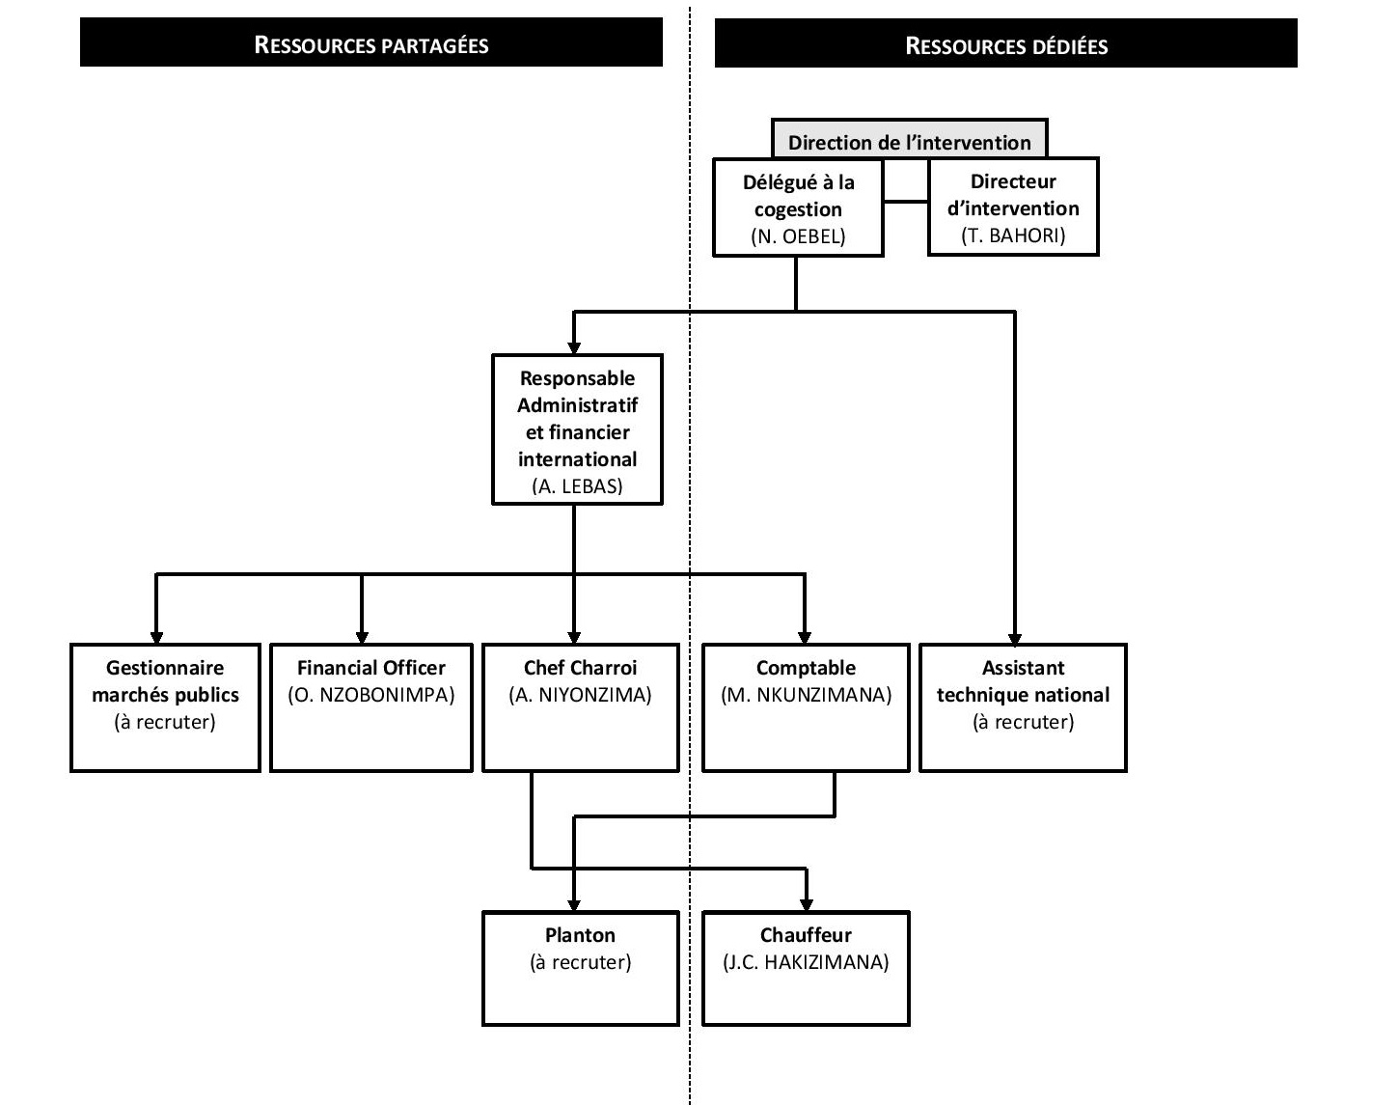
Insérez organigramme du projet

Narr
Logique de l'intervention :
La direction du projet a pris l'option d'opter pour une stratégie de type « Double dynamique pour le renforcement de chaque institution ». En effet, le système des Marchés Publics est aujourd’hui dans une phase de transition nécessitant encore un appui à court terme (pour viser des besoins urgents qui ne sont pas encore pris en charge par le gouvernement) mais permettant déjà un appui à long terme (pour viser un développement structurel de la capacité des institutions qui prendront en charge les besoins). En suivant cette logique, le présent projet cherche, dans un premier temps, à répondre à des besoins essentiels et urgents (formations urgente, archivage, soutien en équipement, financement des visites sur le terrain, mise en place d’un système d’information, etc.) mais aussi à inscrire cet appui dans une perspective de long terme et une vision structurelle de processus de développement coordonné (audit de type IOCA, plan de renforcement des capacités, réforme législative et appui à la mise en œuvre). En tenant compte de ces exigences de court et long termes, une double dynamique est appliquée pour le renforcement de chaque institution : renforcer l’institution en soi (capacités internes et réalisation du mandat) et son efficacité dans le système (liens avec les autres organes).
En parallèle, le projet a également opté pour une stratégie par niveau. Il ressort ainsi que dans un premier temps, les activités mises en oeuvre se concentreront davantage sur le niveau central de contrôle et de régulation, à savoir l'ARMP et la DNCMP, afin d'aider à lever les goulots d'étranglement les plus significatifs. Dans un second temps, le projet pourra se focaliser sur la mise en oeuvre des activités de renforcement du niveau de passation des marchés, incarnés par les CGMP (niveau central et local). Enfin, le projet se penchera sur l'exercice de coordination du "sous-secteur", notamment lorsque des avancées significatives obtenues permettront de renforcer le dialogue avec les autres partenaires techniques et financier
Conséquences sur les résultats et activités :
D'un point de vue des activités et résultats, il en résulte les choix suivants :
1) pour le court terme : l'orgnanisation de formations dites "urgentes" ; le développement des capacités d'archivage et de gestion documentaire des institutions centrales de contrôle (DNCMP) et de régulation (ARMP) ; le développement des moyens en informatiques et en TIC de ces mêmes institutions ; le financement de certaines activités spécifiques dites prioritaires de l'ARMP et la DNCMP (audit annuel, financement des frais de transport,...) ; le soutien à la continuité des activités de relecture et propositions d'amendements du Code des Marchés Publics.
2) pour les moyen et long termes : la réalisation d'une étude de type IOCA (Institutional and organisational capacity assessment) qui devra permettre de déboucher sur un véritable plan de renforcement des capacités aux trois niveaux (individuel, organisationnel et institutionnel), de même que sur la mise à jour d'une Baseline et d'une matrice de S&E composées d'indicateurs de résultat et d'activité inspirés de la méthodologie dite "4 piliers" de l'OCDE.
Considération particluière résultat 5 :
Sur base du DTF et nous référant à l'intitulé du résultat 5, la répartition du budget entre les activités liées à ce résultat semble inadéquate car trop orientée vers le renforcement des capacités du niveau de passation décentralisé (communes) au détriment de l'expérience de déconcentration du niveau central vers le niveau local. Ainsi, le projet prend l'option de proposer à la SMCL une réallocation du budget de ce résultat, visant à augmenter les moyens alloués à l'activité "Appui institutionnnel au demarrage d'un système déconcentré d'administration, de contrôle et d'approbation des MP" pour l'instant sous-doté, au détriment des activités 1 et 4 du même résultat.

Plan Fin
